상품제안서
더튼튼 라운드 타포린백 | 상품코드: F30954

 |  |  |  |  |  |  | 02-412-0044 | www.easy1.co.kr
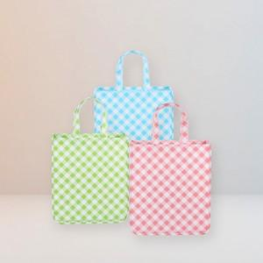

【상세/제작정보】 | 1컬러,1사이즈,1개 구성 발주전 색상재고 먼저 확인 부탁드립니다 인쇄 시안 내 빼다, 누끼가 있을 시 인쇄비가 추가 될 수 있습니다 제품의 색상, 인쇄 색상은 화면과 다소 차이가 있을 수 있습니다

【인쇄/포장옵션】 | 실크, 풀칼라 / 없음 / opp

【공급단가】 | 수량 | 500~ | 1,000~ | 3,000~ | 5,000~ | 10,000~
*VAT별도 | 소 - 240*300*100 mm | 1,430원 | 1,410원 | 1,380원 | 1,340원 | 1,320원
 | 중 - 300*350*120 mm | 1,500원 | 1,470원 | 1,440원 | 1,400원 | 1,380원
 | 대 - 360*410*150 mm | 1,620원 | 1,590원 | 1,560원 | 1,520원 | 1,490원

【상품 URL】 | http://www.easy1.co.kr/src/goods_detail.php?gdno=30954

